PASAPORTE
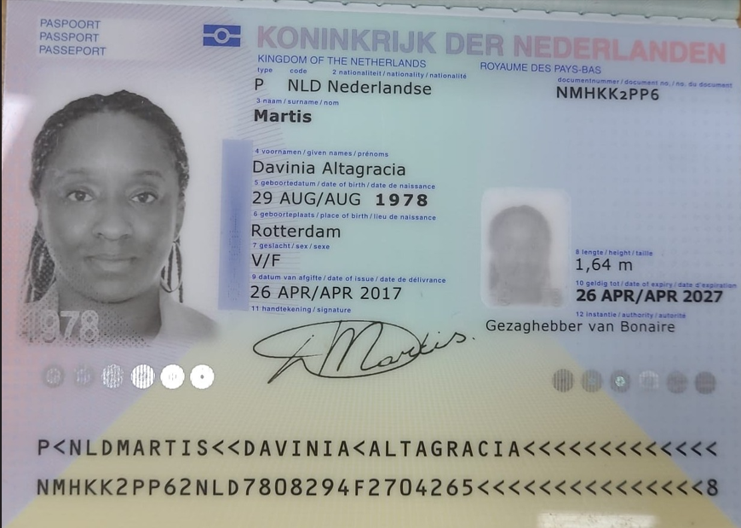
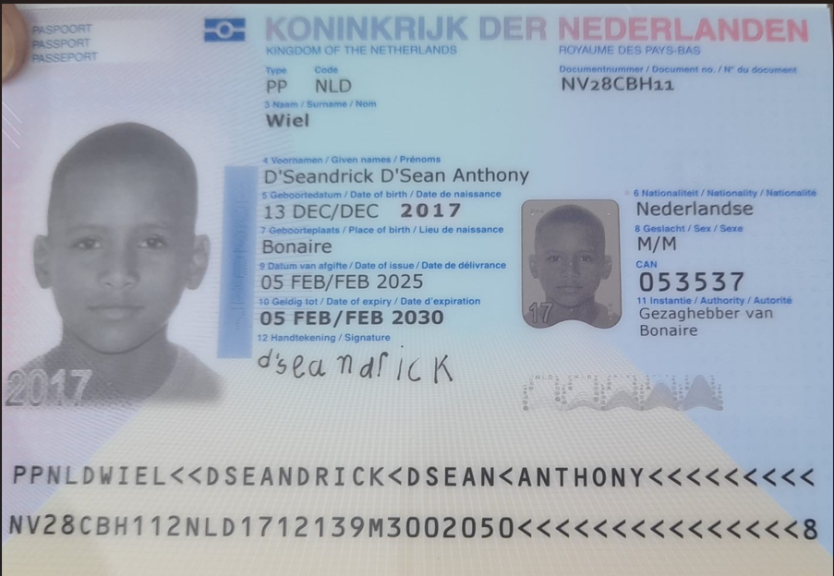
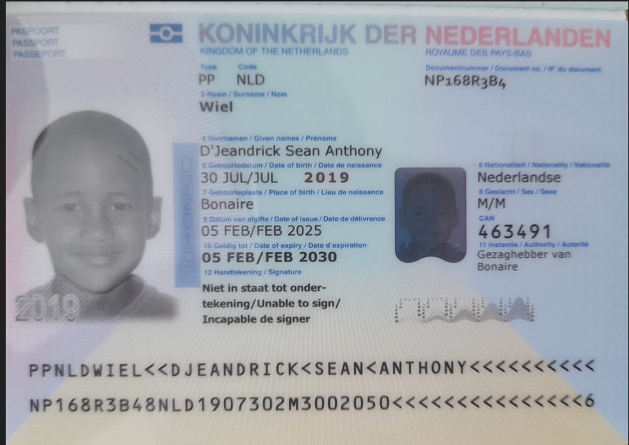
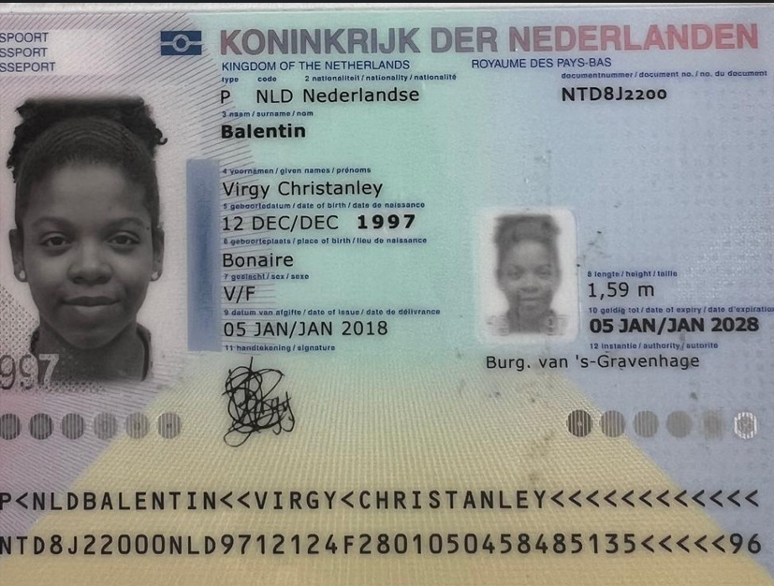

 |  | Nombre | D" Seandrick | Nombre | D"Jeandrick
Nombre | Davinia | Nombre | D´Sean | Nombre | Sean | Nombre | Virgy
Nombre | Altagracia | Nombre | Anthony | Nombre | Anthony | Nombre | Christanley
Apellido | Martis | Apellido | Wiel | Apellido | Wiel | Apellido | Balentin
Género: . | Femenino | Género: . | Masculino | Género: . | Masculino | Género: . | Femenino
Pasaporte | NMHKK2PP6 | Pasaporte | NV28CBH11 | Pasaporte | NP168R3B4 | Pasaporte | NTD8J2200
Fecha de nacimiento | 29/08/1978 | Fecha de nacimiento | 2017-12-13 | Fecha de nacimiento | 30/07/2019 | Fecha de nacimiento | 1997-12-12
Edad | 48 | Edad | 9 | Edad | 7 | Edad | 29
Estado civil |  | Estado civil | Soltero | Estado civil | Soltero | Estado civil | Soltera
Dirección | Hardin Presioso 16, Kralendijk, Bonaire | Dirección | Hardin Presioso 16, Kralendijk, Bonaire | Dirección | Hardin Presioso 16, Kralendijk, Bonaire | Dirección
Nacionalidad y domicilio: | Bonaire | Nacionalidad y domicilio: | Bonaire | Nacionalidad y domicilio: | Bonaire | Nacionalidad y domicilio:
Email: | Missdav2003@yahoo.com | Email: | Missdav2003@yahoo.com | Email: | Missdav2003@yahoo.com | Email:
Teléfono | 599 9 511 8934 | Teléfono | 599 9 511 8934 | Teléfono | 599 9 511 8934 | Teléfono
Profesión |  | Profesión |  | Profesión |  | Profesión
RH |  | RH |  | RH |  | RH
Seguro |  | Seguro |  | Seguro |  | Seguro
Peso | 62 | Peso | 33 | Peso |  | Peso
Altura | 1,65 | Altura | 1,31 | Altura |  | Altura
Idioma |  | Idioma |  | Idioma |  | Idioma
Salud | SOLENOFOBIA ( PANICO A LAS AGUJAS | Salud | Quiere chequeo medico -problemas de alergia (cutis delicado) revisar problemas de pies camina extraño

EN 2019, SE LE DIJO QUE TENÍA FIBROMAS. CUMPLIRÁ 48 AÑOS EN AGOSTO.
PROBABILIDADES DE TENER HIJOS.
DESEA SOMETERSE A UN CHEQUEO GENERAL COMPLETO DEBIDO A UN
ANTECEDENTE DE CÁNCER DE COLOR RECTAL EN SU MADRE, QUIEN FALLECIÓ HACE UN AÑO.
DEBIDO A UN ANTECEDENTE PERSONAL DE FIBROMAS, DESEA SER EXAMINADA Y DESCARTAR
CUALQUIER PROBLEMA ASOCIADO Y DETERMINAR SI ES NECESARIA UNA HISTERECTOMÍA O NO.
DESEA HACERSE UN CHEQUEO EN LOS OJOS Y EN LAS CORDAS VOCALES DEBIDO A SU TRABAJO
COMO MAESTRA EN UNA PRISIÓN. TAMBIÉN ESTÁ ABERTA A RECIBIR AYUDA CON EL MANEJO DE SU
MIEDO A LAS AGUJAS (SULENOFOBIA) Y LE GUSTARÍA SABER SI TODAVÍA ES POSIBLE QUE TENGA
HIJOS ANTES DE CONSIDERAR UNA HISTERECTOMÍA.

RVA322-1-COSTEO Davinia
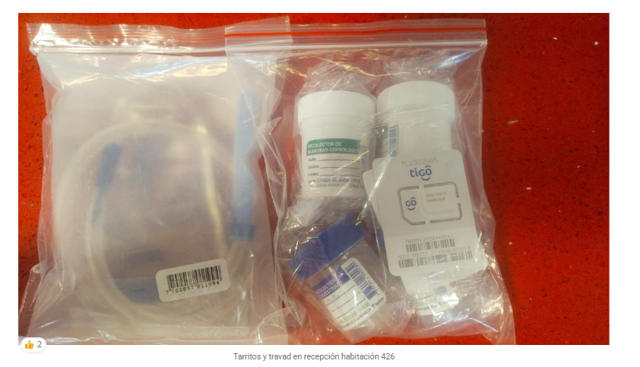
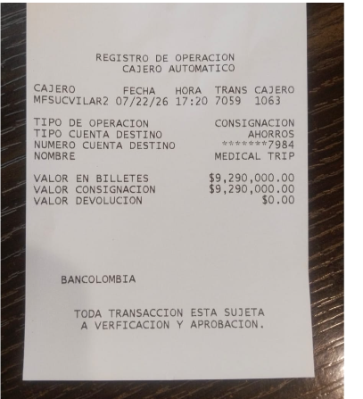
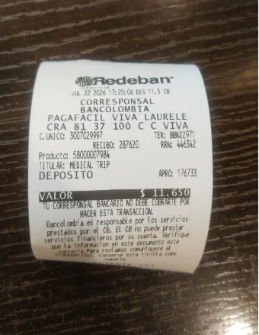
 |  |  |  |  |  |  |  |  |  |  |  |  | LIBRO DIARIO CONTABLE
 |  |  |  |  |  |  |  |  | ESTADO DE CUENTA |  |  |  | PAGOS
CTZ ODOO | ACV documentos MÉDICOS | PAGOS - FACTURAS | CONFIRMACIÓN DE RESERVAS | SERVICIOS | PROVEEDOR | CANTIDAD | PRECIO UNITARIO EN DOLARES | PASAJERO 1 PRECIO EN DOLARES | PAGOS EN PESOS | RETENCIÓN EN LA FUENTE | PAGO TOTAL |  | PROVEEDOR - NOMBRE COMERCIAL | Fecha del pago | Valor del pago | Forma de pago de donde salió el dinero | Tipo de movimiento | Comentarios
SI |  |  |  | CHEQUEO MÉDICO EJECUTIVO PREVENTIVO MUJER |  |  |  | 591
OK | APP | Precompra | Emitido | Póliza de asistencia médica al viajero para 8 días |  |  |  |  | $33,000 | $0 | $33,000 |  | PRE COMPRA
SI |  |  |  | Póliza de asistencia médica al viajero |  | 4,00 Unidades | $ 2,00 | 8
OK |  | YENNY | YENNY | Tarros para orina y material fecal |  |  |  |  | $2,000 | $0 | $2,000
SI |  | YENNY | ANDRES | Sim card Fisica |  | 1,00 Unidades | $ 4,00 | 4 | $5,000 | $0 | $5,000
SI |  | YENNY | ANDRES | RECARGA 7 gigas de datos X 10 días - tigo |  | 1,00 Unidades | $ 9,00 | 9 | $10,000 | $0 | $10,000
SI |  | YENNY | YENNY | Enema travad para limpieza rectal |  | 1,00 Unidades | $ 21,00 | 21 | $27,600 | $0 | $27,600
SE RESTO |  | NO SE REALIZO DESCONTAR SALDO DEL PAQUETE | CANCELADO | Citologia Cervical |  |  |  | -18
OK | Archivado | Facturado - Pagado y relacionado en costeo RVA011-Reemy | Confirmado | * Coprológico | CIMA |  |  |  | $7,770 | $155 | $7,615
SI | Archivado | PAGADO | Confirmado | Vitamina B12 | ECHAVARRIA | 1,00 Unidades | $ 33,00 | 33 | $33,100 | $0 | $33,100 |  | ECHAVARRIA | 2026-07-15 | $852,000 | Dinero recibido POPPEN | Consignacion Bancaria en cajero
OK | Archivado | Facturado | Confirmado | * Vitamina D 25 hidroxi | ECHAVARRIA |  |  |  | $33,100
 |  |  |  | Perfil lipídico |  |  |  |  | $20,000 | $0 | $20,000
OK | Archivado | Facturado | Confirmado | * Colesterol total | ECHAVARRIA
OK | Archivado | Facturado | Confirmado | * Colesterol HDL | ECHAVARRIA
OK | Archivado | Facturado | Confirmado | * Colesterol LDL | ECHAVARRIA
OK | Archivado | Facturado | Confirmado | * Colesterol VLDL | ECHAVARRIA
OK | Archivado | Facturado | Confirmado | * Triglicéridos | ECHAVARRIA
 |  |  |  | Perfil tiroideo
OK | Archivado | Facturado | Confirmado | * TSH | ECHAVARRIA |  |  |  | $23,100 | $0 | $23,100
OK | Archivado | Facturado | Confirmado | * T4 libre | ECHAVARRIA |  |  |  | $11,700 | $0 | $11,700
SI | Archivado | Facturado | Confirmado | T3L: Triyodotironina Libre | ECHAVARRIA | 1,00 Unidades | $ 13,00 | 13 | $17,300 | $0 | $17,300
SI | Archivado | Facturado | Confirmado | T3: Triyodotironina total | ECHAVARRIA | 1,00 Unidades | $ 13,00 | 13 | $17,300 | $0 | $17,300
SI | Archivado | Facturado | Confirmado | PTH Hormona Paratoidea | ECHAVARRIA | 1,00 Unidades | $ 29,00 | 29 | $35,000 | $0 | $35,000
 |  |  |  | Perfil hormonal
SI | Archivado | Facturado | Confirmado | AMH: Hormona antimülleriana | ECHAVARRIA | 1,00 Unidades | $ 59,00 | 59 | $159,400 | $0 | $159,400
SI | Archivado | Facturado | Confirmado | FSH: Hormona foliculoestimulante | ECHAVARRIA | 1,00 Unidades | $ 17,00 | 17 | $28,000 | $0 | $28,000
SI | Archivado | Facturado | Confirmado | LH: Hormona luteinizante | ECHAVARRIA | 1,00 Unidades | $ 21,00 | 21 | $29,450 | $0 | $29,450
SI | Archivado | Facturado | Confirmado | E2: Estradiol | ECHAVARRIA | 1,00 Unidades | $ 20,00 | 20 | $31,500 | $0 | $31,500
SI | Archivado | Facturado | Confirmado | PRL: Prolactina | ECHAVARRIA | 1,00 Unidades | $ 21,00 | 21 | $27,300 | $0 | $27,300
SI | Archivado | Facturado | Confirmado | PROG: Progesterona | ECHAVARRIA | 1,00 Unidades | $ 24,00 | 24 | $31,500 | $0 | $31,500
 |  |  |  | Perfil Hepático
OK | Archivado | Facturado | Confirmado | * AST - aspartato transferasa | ECHAVARRIA |  |  |  | $6,600 | $0 | $6,600
OK | Archivado | Facturado | Confirmado | * ALT- Alanina transferasa | ECHAVARRIA |  |  |  | $6,600 | $0 | $6,600
 |  |  |  | Perfil Renal
OK | Archivado | Facturado | Confirmado | * Creatinina en suero | ECHAVARRIA |  |  |  | $6,300 | $0 | $6,300
OK | Archivado | Facturado - Pagado y relacionado en costeo RVA011-Reemy | Confirmado | * Uroanálisis | CIMA |  |  |  | $9,450 | $189 | $9,261
 |  |  |  | Sangre
OK | Archivado | Facturado | Confirmado | * Hemograma | ECHAVARRIA |  |  |  | $12,150 | $0 | $12,150
OK | Archivado | Facturado | Confirmado | * Hemoglobina Glicosilada | ECHAVARRIA |  |  |  | $16,900 | $0 | $16,900
OK | Archivado | Facturado | Confirmado | * Ferritina | ECHAVARRIA |  |  |  | $28,700 | $0 | $28,700
SI | Archivado | Facturado | Confirmado | Saturación de transferrina | ECHAVARRIA | 1,00 Unidades | $ 11,00 | 11 | $10,300 | $0 | $10,300
SI | Archivado | Facturado | Confirmado | Homocisteína sérica | ECHAVARRIA | 1,00 Unidades | $ 38,00 | 38 | $79,450 | $0 | $79,450
SI | Archivado | Facturado | Confirmado | TBIL: Bilirrubina total y directa | ECHAVARRIA | 1,00 Unidades | $ 7,00 | 7 | $8,100 | $0 | $8,100
SI | Archivado | Facturado | Confirmado | BUN Nitrógeno Uréico | ECHAVARRIA | 1,00 Unidades | $ 7,00 | 7 | $5,150 | $0 | $5,150
OK | Archivado | Facturado | Confirmado | * Glucosa sérica | ECHAVARRIA |  |  |  | $5,150 | $0 | $5,150
 |  |  |  | Enfermedades de transmisión sexual
OK | Archivado | Facturado | Confirmado | * VIH | ECHAVARRIA |  |  |  | $20,600 | $0 | $20,600
OK | Archivado | Facturado | Confirmado | * Serología (sífilis) | ECHAVARRIA |  |  |  | $4,600 | $0 | $4,600
 |  |  |  | MINERALES
SI | Archivado | Facturado | Confirmado | IONOGRAMA: Calcio - Cloro - Sodio - Potasio | ECHAVARRIA | 1,00 Unidades | $ 22,00 | 22 | $3,850 | $0 | $3,850
SI | Archivado | Facturado | Confirmado | Fósforo | ECHAVARRIA | 1,00 Unidades | $ 10,00 | 10 | $8,850 | $0 | $8,850
 |  |  |  | ESTUDIO ONCOLOGICO
SI | Archivado | Facturado | Confirmado | Endoscopia - Esogastroduodenoscopia Con Sedación inhalatoria | Unidad de Gastroenterologia Las américas | 1,00 Unidades | $ 153,00 | 153 | $365,000 | $7,300 | $357,700 |  | Unidad de Gastroenterologia Las américas | 2026-07-10 | $874,160 | BANCO CAJA SOCIAL FANNY | TRANSFERENCIA BANCARIA
SI | Archivado | Facturado | Confirmado | Colonoscopia Con Sedación inhalatoria | Unidad de Gastroenterologia Las américas | 1,00 Unidades | $ 221,00 | 221 | $527,000 | $10,540 | $516,460
SI | Archivado | Facturado | Confirmado | Biopsia | Unidad de Gastroenterologia Las américas | 2,00 Unidades | $ 55,00 | 110 | $241,000 | $4,820 | $236,180 |  | Unidad de Gastroenterologia Las américas | 2026-07-15 | $236,180 | YIMI BANCOLOMBIA | TRANSFERENCIA BANCARIA
SI | no se pudo realizar , no devuelven el dinero | Factura a nombre del PAX | Confirmado | Nasofibrolaringoscopia en Consultorio con SEDACIÓN | Dra Patricia Pareja - Clínica La Vanguardia | 1,00 Unidades | $ 134,00 | 134 | $320,000 | $0 | $320,000 |  | Dra Patricia Pareja - Clínica La Vanguardia | 2026-07-15 | $320,000 | YIMI BANCOLOMBIA | TRANSFERENCIA BANCARIA
SI | Archivado | Facturado | Confirmado | CA-125: Antígeno de cáncer 125 | ECHAVARRIA | 1,00 Unidades | $ 20,00 | 20 | $33,100 | $0 | $33,100
SI | Archivado | Facturado | Confirmado | CEA: Antígeno carcinoembrionario (colon, pulmón, mama) | ECHAVARRIA | 1,00 Unidades | $ 26,00 | 26 | $31,500 | $0 | $31,500
SI | Archivado | Facturado | Confirmado | CA 19-9: Antígeno carbohidrato 19-9 - ANTIGENO DE CANCER DE TUBO DIGESTIVO (páncreas, vías biliares) | ECHAVARRIA | 1,00 Unidades | $ 24,00 | 24 | $35,300 | $0 | $35,300
SI | Archivado | Facturado | Confirmado | AFP: Alfa-fetoproteína (hígado, tumores germinales) | ECHAVARRIA | 1,00 Unidades | $ 26,00 | 26 | $31,500 | $0 | $31,500
 |  |  |  | IMÁGENES DIAGNÓSTICAS
SI | Archivado | Facturado | Confirmado | Resonancia Magnetica de Abdomen | IVS | 1,00 Unidades | $ 261,00 | 261 | $666,424 | $13,328 | $653,096 |  | IVS Imágenes de salud y vida | 2026-07-10 | $1,306,191 | BANCO CAJA SOCIAL FANNY | TRANSFERENCIA BANCARIA
SI | Archivado | Facturado | Confirmado | Resonancia Magnetica de Pelvis | IVS | 1,00 Unidades | $ 261,00 | 261 | $666,424 | $13,328 | $653,096
OK | Archivado | Facturado - Pagado y relacionado en costeo RVA011-Reemy | Confirmado | Radiografía de tórax | CIMA |  |  |  | $66,150 | $1,323 | $64,827 | FACTURA CIMA $459.270 | CIMA | 2026-07-15 | $369 | YIMY BANCOLOMBIA | TRANSFERENCIA BANCARIA
OK | Archivado | Facturado - Pagado y relacionado en costeo RVA011-Reemy | Confirmado | Ecografía de abdomen total | CIMA |  |  |  | $89,250 | $1,785 | $87,465 |  | CIMA | 2026-07-29 | $202,599 | JURIDICA BANCOLOMBIA | TRANSFERENCIA BANCARIA
OK | Archivado | Facturado - Pagado y relacionado en costeo RVA011-Reemy | Confirmado | Ecografía de mama | CIMA |  |  |  | $89,250 | $1,785 | $87,465
SI | Archivado | Facturado - Pagado y relacionado en costeo RVA011-Reemy | Confirmado | Ecografía de tiroides y paratiroides | CIMA | 1,00 Unidades | $ 48,00 | 48 | $89,250 | $1,785 | $87,465
OK | Archivado | Facturado - Pagado y relacionado en costeo RVA011-Reemy | Confirmado | Electro cardiograma | CIMA |  |  |  | $68,250 | $1,365 | $66,885
OK | Archivado | Facturado - Pagado y relacionado en costeo RVA011-Reemy | Confirmado | Audiometría | CIMA |  |  |  | $13,650 | $273 | $13,377
OK | Archivado | Facturado - Pagado y relacionado en costeo RVA011-Reemy | Confirmado | Optometría | CIMA |  |  |  | $26,250 | $525 | $25,725
 |  |  |  | ESPECIALISTAS
OK | Archivado | Factura a nombre del pasajero | Confirmado | Consulta con Medicina Interna | DRA SILVIA MARGARITA MATERA |  |  |  | $200,000 | $0 | $200,000 |  | DRA SILVIA MARGARITA MATERA | 2026-07-15 | $200,000 | YIMY BANCOLOMBIA | TRANSFERENCIA BANCARIA
SI | Archivado | Factura a nombre del pasajero | Confirmado | Consulta con Especialista en Reprodución Humana GINECOLOGÍA EN FERTILIDAD | DEJANDO HUELLAS | 1,00 Unidades | $ 86,00 | 86 | $230,000 | $4,600 | $225,400 |  | DEJANDO HUELLAS | 2026-07-16 | $225,400 | YIMY BANCOLOMBIA | TRANSFERENCIA BANCARIA
SI | Archivado | Factura a nombre del pasajero | Confirmado | Consulta con OFTALMOLOGO | CLINICA CLOFAN - DR JUAN PABLO ROBAYO OROZCO | 1,00 Unidades | $ 88,00 | 88 | $297,000 | $0 | $297,000 |  | CLINICA CLOFAN - DR JUAN PABLO ROBAYO OROZCO | 2026-07-16 | $297,000 | YIMY BANCOLOMBIA | TRANSFERENCIA BANCARIA
SI | Archivado | Pagado | Confirmado | Consulta de control VIRTUAL con Medico Funcional Dr Marcos Yépes | DR MARCOS YEPES | 1,00 Unidades | $ 65,00 | 65 | $180,000 | $7,200 | $172,800 |  | MARCOS YEPES | 2026-08-07 | $172,800 | JENNY BANCOLOMBIA | TRANSFERENCIA BANCARIA
 |  |  |  | SERVICIOS MEDICAL TRIP COLOMBIA
SI |  | DSM 441 - 442 | Confirmado | Servicio Medical Trip Colombia - Acompañamiento presencial y Virtual en español x 8 horas | ANDRES | 1.25 | 65 | $81.25 | $584,750 | $0 | $584,750 |  | ANDRES | 2026-07-25 | $584,750 | JURIDICA BANCOLOMBIA | TRANSFERENCIA BANCARIA
SI |  | DSM 443 - 444 | Confirmado | Servicios Medical Trip Colombia Traslados Hotel-Clínica por trayectos cortos | YENNY | 5 | $ 12,00 | 60 | $680,975 | $0 | $680,975 |  | YENNY | 2026-07-25 | $500,000 | JURIDICA BANCOLOMBIA | TRANSFERENCIA BANCARIA
NO |  | SE USO PARA PAGAR RVA011-10 |  | Traslado Aeropuerto -Hotel por trayecto conductor habla español - en MINIVAN para 4 personas mas tres maletas de bodega + 4 maletas de mano | TAXI VAN | 2,00 Unidades |  |  |  |  |  |  | TAXI VAN | 2026-06-25 | $270,000 | YIMY BANCOLOMBIA | TRANSFERENCIA BANCARIA
NO |  | DSM 441 - 442 | Confirmado | Caja menor | ANDRES |  |  |  |  |  | $100,000 |  | ANDRES CANTERO | 2026-07-14 | $100,000 | JENNY NEQUI | TRANSFERENCIA BANCARIA
 |  |  |  |  |  |  | DOLARES | $2,624.25 | $6,347,893 | TOTAL PAGADO
 |  |  |  |  |  |  | PESOS | $8,922,450 | $8,922,450.00 | TOTAL COBRADO
 |  |  |  |  |  |  |  |  | $2,574,557.00 | UTILIDAD

CONFIRMACION Davinia
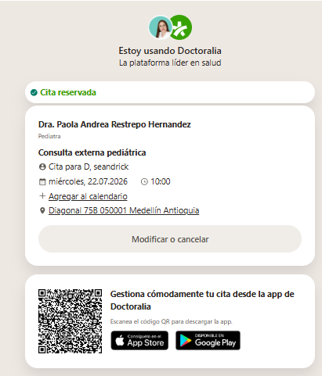
CONSULTA CON GINECOLOGIA EN FERTILIDAD | RESONANCIA DE ABDOMEN
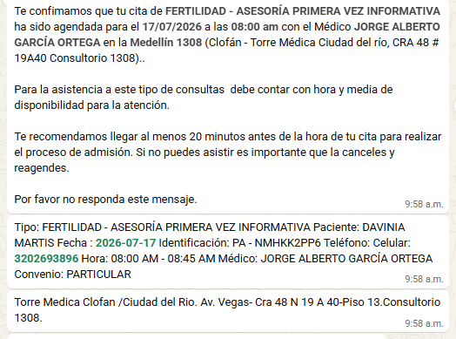
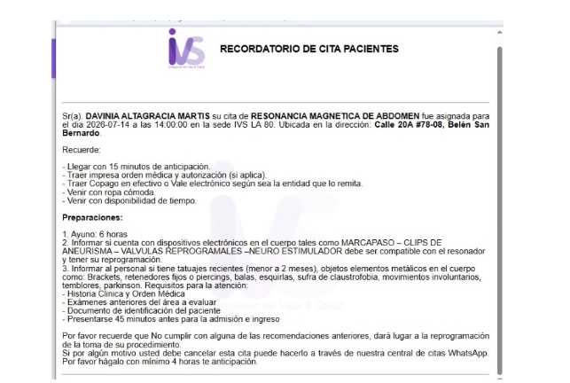

 | RESONANCIA DE PELVIS
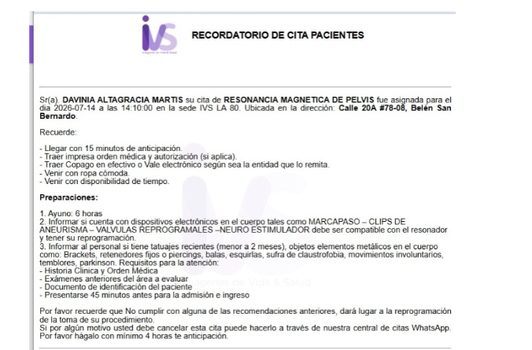
MEDICINA INTERNA DAVINIA
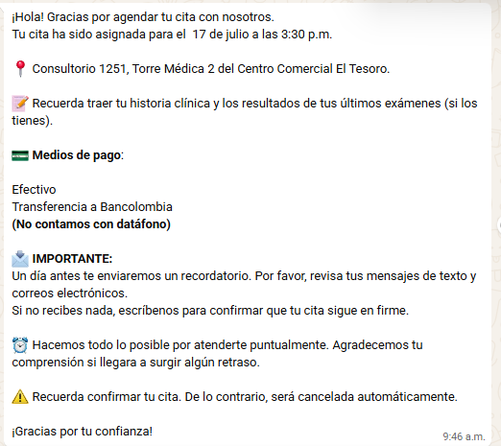
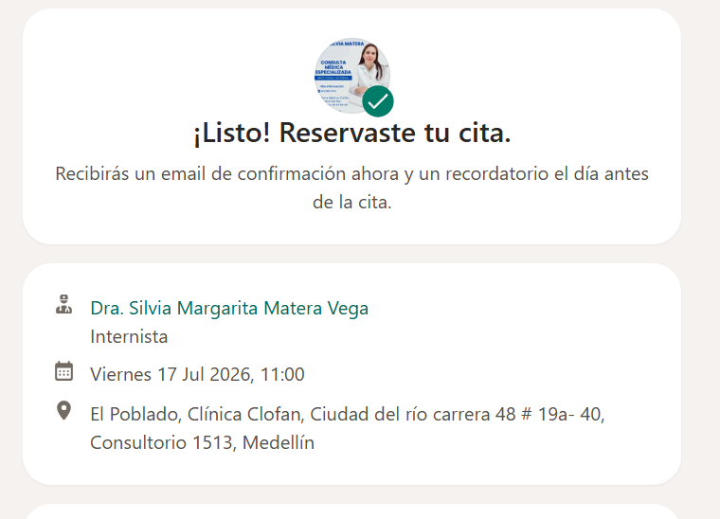

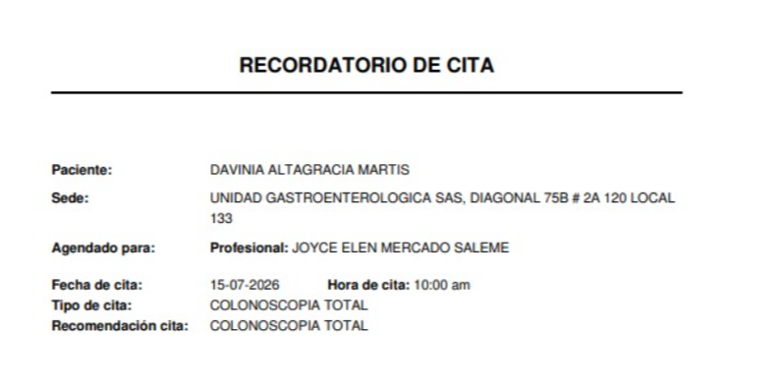
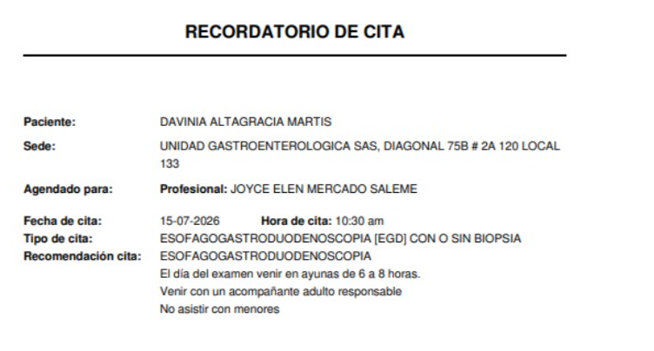
 |  | COLONOSCOPIA |  | ESOFAGOGASTRODUOENDOSCOPIA
Nasofibrolaringoscopia

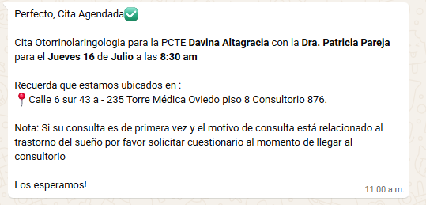

OFTALMOLOGIA | DERMATOKIDS
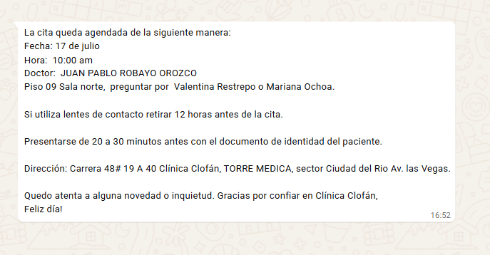
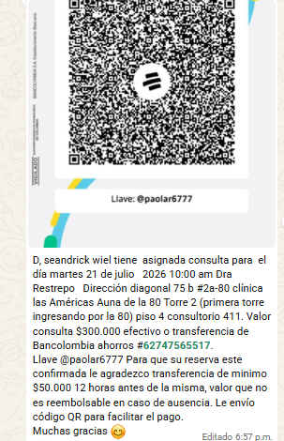

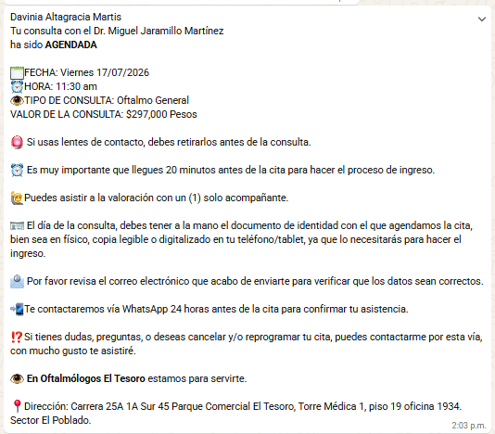
 |  |  | pasado para el dia miercoles

PAGO PAX
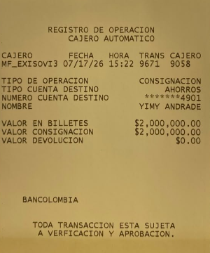
 |  |  |  | Recibio Andres 17-07-26
 | LIQUIDACIÓN DE SERVICIOS
RVA322-1 | DAVINIA | $8,922,450
RVA322-1 | SEANDRICK | $3,553,000
RVA322-1 | TOUR | $870,400
 | TOTAL A PAGAR | $13,345,850
2026-07-16 | 1ER DEPOSITO | $2,000,000 | Yenny
2026-07-17 | 2do DEPOSITO | $2,000,000 | Andres
 | SALDO en PESOS COLOMBIANOS | $9,345,850
 |  | $9,295,850

VUELO
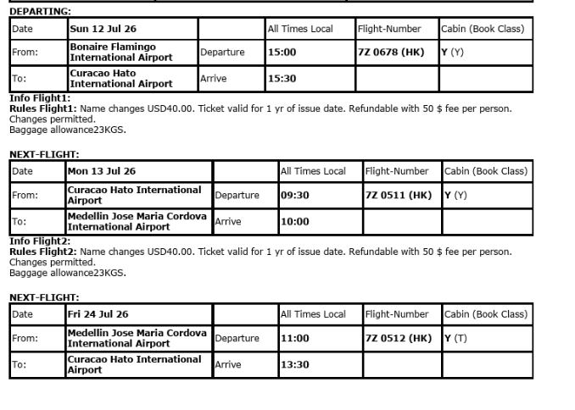
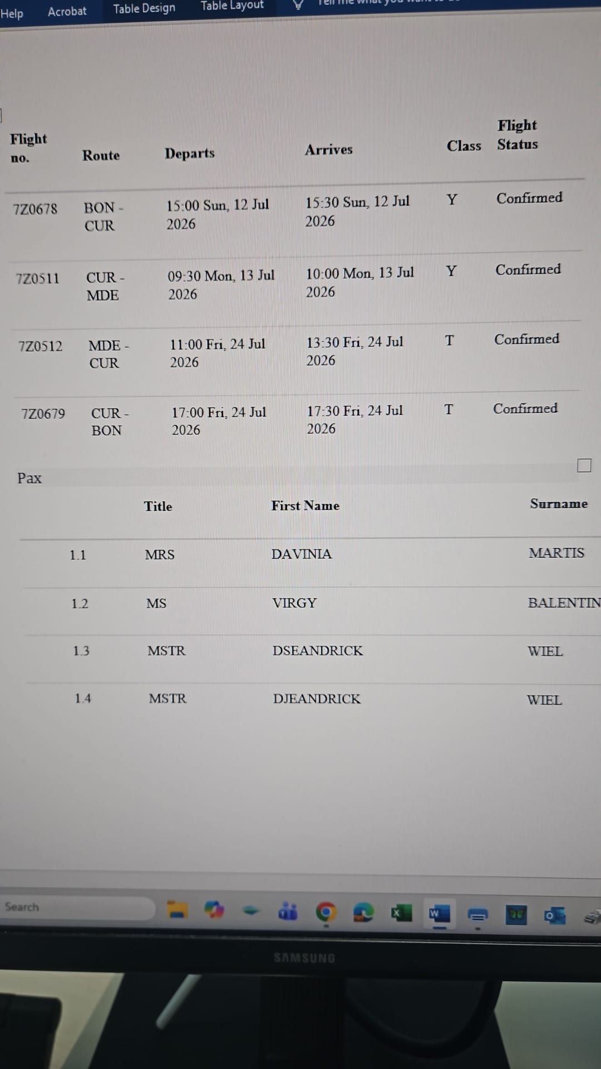
 | TRADUCIDO

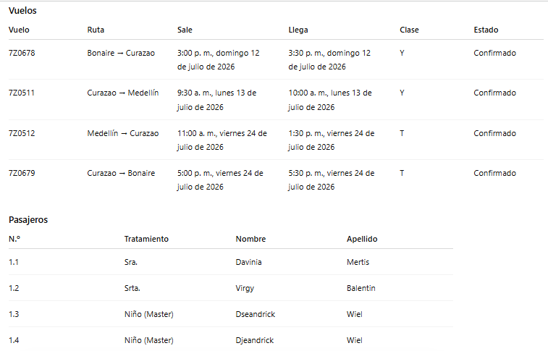

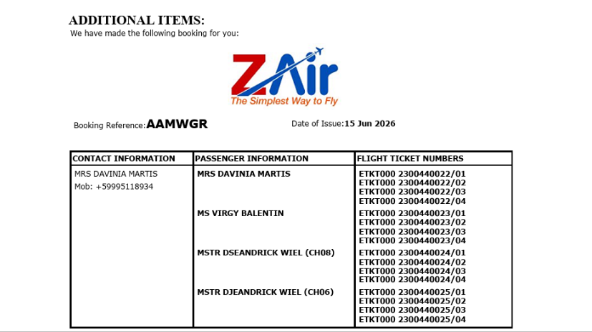

AAMWGR

COSTEO CITAS
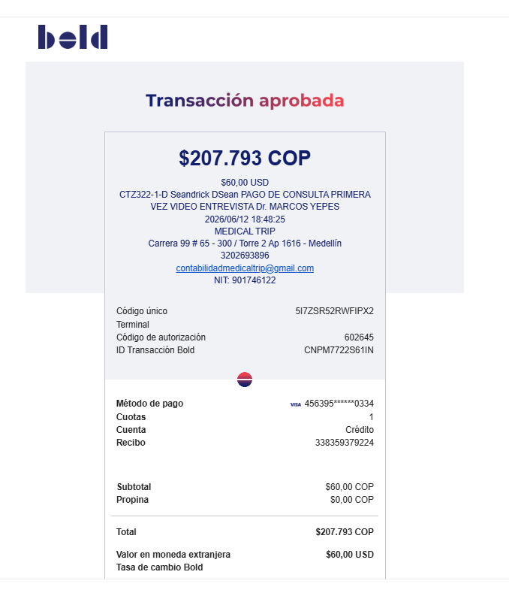
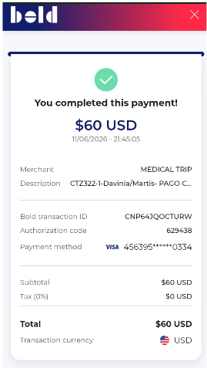
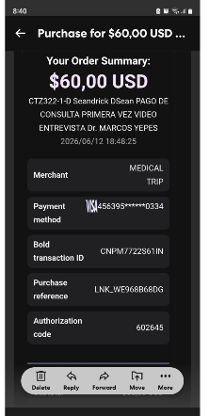
 |  |  |  |  |  |  |  |  |  |  | LIBRO DIARIO CONTABLE
 |  |  |  |  |  |  |  | ESTADO DE CUENTA |  |  | PAGOS
ARCHIVO DE DOCUMENTOS MÉDICOS | PAGOS-FACTURA | RESERVAS Y CONFIRMACION | SERVICIOS | PROVEEDOR | CANTIDAD | PRECIO UNITARIO EN DOLARES | PASAJERO 1 PRECIO EN DOLARES | PAGOS EN PESOS | RETENCIÓN EN LA FUENTE | PAGO TOTAL | PROVEEDOR - NOMBRE COMERCIAL | Fecha del pago | Valor del pago | Forma de pago de donde salió el dinero | Tipo de movimiento | Comentarios
Archivado | DMS404 | Confirmado | Consulta primera Vez Medico Funcional Davinia | Dr Marcos | 1 | 61 | 61 | $180,000 | $7,200 | $172,800 | Dr Marcos yepes | 2026-06-10 | $172,800 | JURIDICA BANCOLOMBIA | TRANSFERENCIA BANCARIA
Pendiente | DMS405 | Confirmado | Consulta primera Vez Medico Funcional D" Seandrick D"Sean | Dr Marcos | 1 | 61 | 61 | $180,000 | $7,200 | $172,800 | Dr Marcos yepes | 2026-06-16 | $172,800 | JURIDICA BANCOLOMBIA | TRANSFERENCIA BANCARIA

